02시스템구조도
00_시스템구조도
 | 병원 창구 -> 환자 개인 진료기록을 의사가 볼수 있도록 권한을 부여(환자가 로그인) -> 창구에서 해당 담당의사 배정
 | 진료시작(검사 결과를 진료기록에 등록) -> 전자 처방전을 작성 -> 병원창구로 가서 계산하고 로그아웃 -> 약국에서 환자가 열람부여하여 처방전 검색하고 처방한다.
 | 계산 후에 로그아웃

 |  | 전체 시스템 구조를 확인 할 수 있도록 가능한 쉽게 작성

1 차 2차 병원
(개인, 종합병원급)
n 개
정부
Repository
DB
System

진료정보



처방정보

예방접종정보



의료인

입/퇴원정보

3차 병원
대학병원급
n 개
수술정보

건강검진정보


환자/국민

예방접종정보

병원
접수(창구)
진료/접종/입원/수술/건강검진
의사배정
내 Password 입력
내 정보접근권한 획득
계산
진찰
내 정보조회
Privacy 정보조회요청
내 Password 입력
진료기록작성
검사실시
검사결과 등록
처방기록 작성
퇴원
내 Password 입력
내 정보접근권한 반납

레이아웃
병원
개인
의사
약국

개인
로그인
진료정보 조회
로그아웃
최신순
진료과목별
병원별
예방접종 조회
목록표
입원기록
최신순
진료과목별
병원별
수술기록
최신순
진료과목별
병원별
건강검진
최신순
검진주제별
병원별

정부
Repository
DB
System

약국
접수(창구)
접수
내 Password 입력
내 정보접근권한 획득
계산
처방전 조회
약 제조
끝
내 정보접근권한 반납
내 Password 입력

개인
가입
- 회원가입(시스템적용시 의료보험으로 대체)
정보수정
- 정보수정 (시스템적용시 의료보험카드 수정)
삭제
- 회원삭제 (사망시 삭제)
정보조회(주요 기능)
- 진료기록 조회
- 진료기록 privacy 보호를 위한 권한설정

병원 접수실(창구)

시스템
/
DB

환자 권한으로 열람부여(로그인)

담당의사 배정

진료 시작
검사결과 등록 및
처방전 작성
계산 한후에 로그아웃

병원 접수실(창구)
계산 및 권한 열람해체(로그아웃)
약국에서 환자가 열람부여(로그인)하여 처방전

03기능정의
개인프로젝트 1차 db전단계
WPro01lhy00
WPro01lgh01

1.Project주제 : 쇼핑몰
2.목적 :
3.기능적요구사항
4.사용자레벨별기능정의 : 관리자 / 판매자 / 구매자

전체기능 | 관리자 | 판매자 | 구매자
1.회원관리 | 1.회원관리 | 1.회원관리 | 1.회원관리
1.1 회원등록(구,판,관) | 1.1 회원등록(구,판,관) | 1.1 회원등록(구,판,관) | 1.1 회원등록(구,판,관)
1.2 회원수정 | 1.2 회원수정 | 1.2 회원수정 | 1.2 회원수정
1.3 회원탈퇴 | 1.3 회원탈퇴 | 1.3 회원탈퇴 | 1.3 회원탈퇴
1.4 개인회원조회 | 1.4 개인회원조회 | 1.4 개인회원조회 | 1.4 개인회원조회
1.5 전체회원검색(관) | 1.5 전체회원검색(관)

2.로그인관리 | 2.로그인관리 | 2.로그인관리 | 2.로그인관리
 | 3.상품관리 | 3.상품관리 | 3.상품관리
 |  | 3.1 상품등록(판)
 |  | 3.2 상품수정(판)
 |  | 3.3 상품삭제(판)
 |  | 3.4 상품검색(구,판,관) | 3.4 상품검색(구,판,관)
 |  | 3.5 상품비교검색(구,판,관) | 3.5 상품비교검색(구,판,관)
 | 3.6 상품관리자승인

4.상품옵션관리 | 4.상품옵션관리 | 4.상품옵션관리 | 4.상품옵션관리
4.1 상품옵션등록(판) |  |  | 4.1 상품옵션등록(판)
4.2 상품옵션수정(판) |  |  | 4.2 상품옵션수정(판)
4.3 상품옵션삭제(판) |  |  | 4.3 상품옵션삭제(판)
4.4 상품옵션검색(구,판,관) | 4.4 상품옵션검색(구,판,관) | 4.4 상품옵션검색(구,판,관) | 4.4 상품옵션검색(구,판,관)

5.결제(주문)관리 | 5.결제(주문)관리 | 5.결제(주문)관리 | 5.결제(주문)관리
5.1 배송정보등록 |  |  | 5.1 배송정보등록
5.2 배송정보수정 |  |  | 5.2 배송정보수정
5.3 배송정보삭제 |  |  | 5.3 배송정보삭제
5.4 결제등록 |  |  | 5.4 결제등록
5.5 결제취소(주문취소) |  |  | 5.5 결제취소(주문취소)
5.6 결제(주문)검색 | 5.6 결제(주문)검색 | 5.6 결제(주문)검색 | 5.6 결제(주문)검색

A
기능적요구사항
A 창의적글쓰기도우미
외부 데이터 레벨
기능적요구사항
6.반품및환불관리 | 6.반품및환불관리 | 6.반품및환불관리 | 6.반품및환불관리
6.1 반품및환불요청(구) |  |  | 6.1 반품및환불요청(구)
6.2 반품및환불승인(판,관) | 6.2 반품및환불승인(판,관) | 6.2 반품및환불승인(판,관)
6.3 반품및환불최종확인(판,관) | 6.3 반품및환불최종확인(판,관) | 6.3 반품및환불최종확인(판,관) | 6.3 반품및환불최종확인(구,판,관)

7.상품평관리 | 7.상품평관리 | 7.상품평관리 | 7.상품평관리
7.1 상품평등록(구) |  |  | 7.1 상품평등록(구)
7.2 상품평수정(구) |  |  | 7.2 상품평수정(구)
7.3 상품평삭제(구) |  |  | 7.3 상품평삭제(구)
7.4 상품평검색(구,판,관) | 7.4 상품평검색(구,판,관) | 7.4 상품평검색(구,판,관) | 7.4 상품평검색(구,판,관)

8~n 추가관리자 기능 | 8~n 추가관리자 기능 | 8~n 추가관리자 기능 | 8~n 추가관리자 기능

프로그램 흐름정리 (main메서드 부터 출발)
1.판매자 회원가입(수정,삭제,조회)
2.판매자 로그인
3.판매자 로그인 : 아이디만 일치
4.판매자 로그인 : 아이디 일치 안함
5.판매자 로그인 성공
6.상품 등록
7.필수적인 상품등록처리
8.option 상품등록처리
9.상품 조회
조회조건 : 상품명으로
조회결과 : 상품명 , 가격, 수량, .......
조회조건 : 기간별, ...
조회결과 : 상품명 , 가격, 수량, .......
10.상품 수정
판매완료로 인한 수정
상품 수량...
11.상품 삭제
12.구매자회원 상품조회
13.구매자 회원가입절차
14.구매자회원 로그인 성공
15.상품 구매절차
16.상품 수량 및 할인 선택
17.배송지 정보 : 보내는 사람 / 받는사람
18.결제 관리
19.배송 현황 조회 -> 상품 수령확인
20. 판매자 로그인
21. 판매자 결제완료 상품 확인
22. 판매자 배송
23. 판매자 최종 구매확인

07_ERD
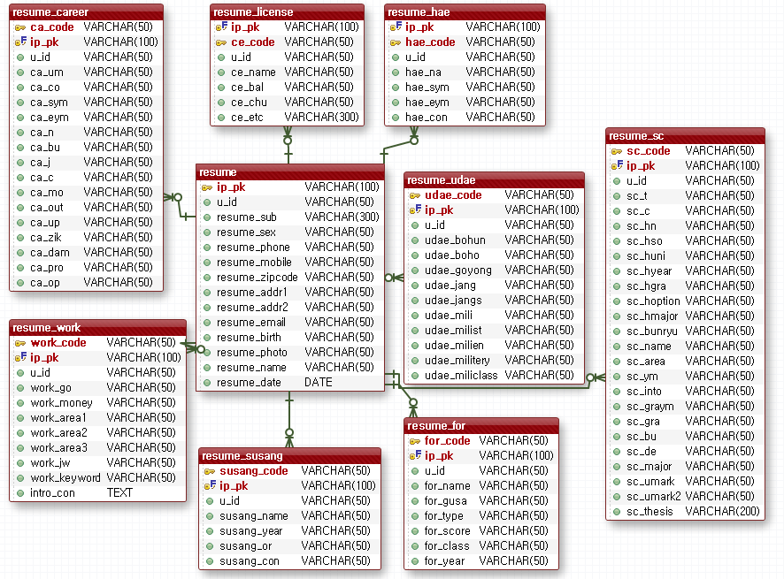

10UI설계
1.7 회원검색
...................jsp
1.1 회원등록
...................jsp
1.4 회원수정화면
...................jsp

1.2 회원등록처리
...................jsp
1.3 회원리스트
...................jsp
1.5 회원수정처리
...................jsp

1.6 회원탈퇴
...................jsp

